运营生产订单
展翼-生产订单-系统版本 |  |  |  |  |  |  |  |  |  |  |  |  | TZ811大货生产制造单 |  |  |  |  |  |  |  |  |  | 45
订单出完日期 | 2023-12-19 |  |  |  | 加工厂 | 嘉豪工厂 |  |  |  |  |  |  | 制单纸样编号 |  |  | SZ20811（20211101） |  |  |  |  |  |  | 55
款号 | TZUS-TZ811 |  |  |  | 下单日期 | 2023-11-24 |  |  |  |  |  |  | 项目 |  | 度量法 | L | XL | 2XL | 3XL | 4XL | 5XL
订单号 | PO231124TZ811 |  |  |  | 运营 | Jack |  |  |  |  |  |  | 部 位 名 称 | 后中长 |  | 72.5 | 73.7 | 74.9 | 76.1 | 76.1 | 76.1
店铺 | TZ-US |  |  |  | 品牌 | TZ |  |  |  |  |  |  |  | 胸围 | 夹底度 | 96 | 104 | 114 | 124 | 134 | 144
做货纸样编号 | SZ20811（20211101） |  |  |  | 布料类型 | 日本棉/丝光棉 |  |  |  |  |  |  |  | 腰围 | 腰节中位度 | 87 | 95 | 105 | 115 | 125 | 135
尺码 颜色 | XS | S | M | L | XL | 2XL | 3XL | 4XL | 5XL | 总计 | 布料条数 | 布行 |  | 摆围 | 沿边度 | 148 | 156 | 166 | 176 | 186 | 196
 |  |  |  |  |  |  |  |  |  |  |  |  |  | 领围 | 捆条沿边度 | 36 | 36.4 | 36.8 | 37.2 | 37.6 | 38
白色 110# |  |  |  |  | 60 | 120 | 120 | 60 |  | 360 | 7 | 剑邑布行 |  | 前夹 | 弧度 | 24 | 25.8 | 28 | 30.2 | 32.4 | 34.6
黑色 225# |  |  |  |  | 60 | 240 | 120 | 30 | 30 | 480 | 8 | 剑邑布行 |  | 后夹 | 弧度 | 29.5 | 31.2 | 33.3 | 35.4 | 37.5 | 39.6
酒红 210# |  |  |  |  | 30 | 120 | 60 | 30 |  | 240 | 4 | 剑邑布行 |  | 袖长 | 顶下 | 27.5 | 28.7 | 30.2 | 31.4 | 32.6 | 33.8
豆沙红 209# |  |  |  |  | 60 | 60 | 60 | 30 |  | 210 | 4 | 剑邑布行 |  | 袖肥 | 夹底 | 35.5 | 37.5 | 39.5 | 42 | 45 | 48
蓝绿 213# |  |  |  |  | 30 |  | 60 |  | 30 | 120 | 2 | 剑邑布行 |  | 袖口 | 沿边度 | 33.5 | 35.5 | 37.5 | 40 | 43 | 46
军绿 165# |  |  |  |  |  | 120 | 30 |  | 30 | 180 | 3 | 剑邑布行 |  | 前中下 | 收褶完成 | 47.5 | 51.5 | 56.5 | 61.5 | 66.5 | 71.5
尼罗蓝 54# |  |  |  |  |  |  | 30 |  | 30 | 60 | 1 | 剑邑布行
贝加蓝 176# |  |  |  |  |  |  | 60 | 30 | 30 | 120 | 2 | 剑邑布行
大红 190# |  |  |  |  | 60 | 120 | 120 | 60 | 60 | 420 | 7 | 剑邑布行
紫灰 195# |  |  |  |  | 60 | 120 | 120 | 60 | 60 | 420 | 7 | 剑邑布行
 |  |  |  |  |  |  |  |  |  | 0 |  | 剑邑布行
 |  |  |  |  |  |  |  |  |  | 0 |  | 剑邑布行
 |  |  |  |  |  |  |  |  |  | 0 |  | 剑邑布行
 |  |  |  |  |  |  |  |  |  | 0 |  | 剑邑布行
 |  |  |  |  |  |  |  |  |  | 0 |  | 剑邑布行
 |  |  |  |  |  |  |  |  |  | 0 |  | 剑邑布行
 |  |  |  |  |  |  |  |  |  | 0 |  | 剑邑布行
 |  |  |  |  |  |  |  |  |  | 0 |  | 剑邑布行
 |  |  |  |  |  |  |  |  |  | 0 |  | 剑邑布行
 |  |  |  |  |  |  |  |  |  | 0 |  | 剑邑布行
 |  |  |  |  |  |  |  |  |  | 0 |  | 剑邑布行
 |  |  |  |  |  |  |  |  |  | 0 |  | 剑邑布行
 |  |  |  |  |  |  |  |  |  | 0 |  | 剑邑布行
 |  |  |  |  |  |  |  |  |  | 0 |  | 剑邑布行
 |  |  |  |  |  |  |  |  |  | 0 |  | 剑邑布行
 |  |  |  |  |  |  |  | 总计 |  | 2610 | 45
款式图片 |  |  |  |  |  |  |  |  |  |  |  |  | 大货生产工艺要求：
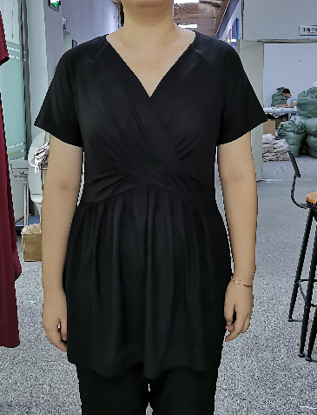 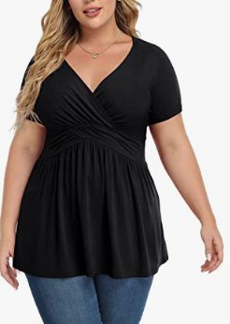 |  |  |  |  |  |  |  |  |  |  |  |  | 大货生产工艺要求： 1.开货前，裁床要先测试好缩水率。 2.排唛架注意色差，布疵，污渍，同一件衣服不能有色差。 3.PP线要配色，针距每英寸12针，打边13针。 4.缝纫要求;各部位缝制线路要整齐，牢固，底面线松紧适宜，无跳线，断线，重线，起皱. 5.袖口，下脚0.6CM双针坎车，不可拉松，保持圆顺。 6.前领贴边四线打边后折边5CM宽不用折烫，自然翻折就可以了。 7.后领0.6CM双包明捆，保持弹力，尺寸跟要求。 8.腰节面收褶完成用原身布托底，拼骨上下加透明条。保持弹力。 9.所有收褶要均匀，大货保持跟办效果。 10.前夹骨样办领处凸出起角，大货请留意。 11.前上节重叠位，一定要保持16CM,不可偏小。 12.生产中半成品每码先一件测量尺寸，是否有误，然后进行调整。以此 来确保大货尺寸的准确性。 产品问题备注 重要提示：请严格控制大货尺寸，围度尺寸只接受1CM公差。

布料+做货颜色编号
丝光棉
颜色
色号
包装要求 |  |  |  |  |  |  |  |  |  |  |  |  | 常规质检问题惩罚力度和标准
洗水唛 | 主唛 |  | 吊牌 |  | 包装袋 |  |  | 包装袋外贴纸 |  |  |  |  |  | 问题类型 |  | 判断标准 |  | 工厂或布行处罚方法 |  |  |  | 运营处理方法
95% polyester, 5% spandex + 常规洗涤方式 + MADE IN CHINA | 用TIANZHU主唛 |  | 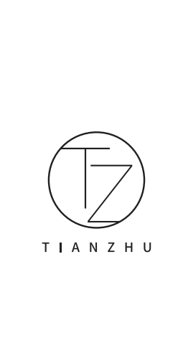 |  | 用27cm*37cm 包装袋 |  |  | 款号 + 颜色 + 尺码 例如： VS1101# 白色 S |  |  |  |  | 不罚项 （小瑕疵） | 布料问题 | 小破洞 | 不易发现，且不在敏感部位，且不影响穿着使用 |  | 不罚款，记录并告知对应布行，督促布行提高布料品质 （一直没有改进，减少下单数量；多次警告仍没改进，淘汰停止合作） |  |  |  | 正常发货
 |  |  |  |  |  |  |  |  |  |  |  |  |  |  | 小布疵
 |  |  |  |  |  |  |  |  |  |  |  |  |  |  | 小色差
 |  |  |  |  |  |  |  |  |  |  |  |  |  | 工艺问题 | 小断线 | 不易发现，且不在敏感部位，且不影响穿着使用 |  | 不罚款，记录并告知对应工厂，督促工厂提高工艺和质检 （一直没有改进，减少下单数量；多次警告仍没改进，淘汰停止合作） |  |  |  | 正常发货
 |  |  |  |  |  |  |  |  |  |  |  |  |  |  | 小跳线
特别注意事项 |  |  |  |  |  |  |  |  |  |  |  |  |  |  | 小落坑
1，胸围和衣长尺寸和制单一致 2，衣长与制单一致 3，成衣不能有色差和污渍 |  |  |  |  |  |  |  |  |  |  |  |  |  |  | 小生产破洞
 |  |  |  |  |  |  |  |  |  |  |  |  |  |  | 小打褶
 |  |  |  |  |  |  |  |  |  |  |  |  |  |  | 小尺寸问题 | 大小在1/3码以内
 |  |  |  |  |  |  |  |  |  |  |  |  |  |  | 线头 | 数量小于3％
 |  |  |  |  |  |  |  |  |  |  |  |  | 一般罚项 （一般不良） | 布料问题 | 破洞 | 易发现，或在敏感部位，或影响穿着使用 |  | 可返修 |  | 10元/件 |  | 退回工厂返修，一周内返好退回，运营人员记录并跟踪 (布料破洞是供应链拿布的，退货虎门仓库修补)
 |  |  |  |  |  |  |  |  |  |  |  |  |  |  | 布疵
 |  |  |  |  |  |  |  |  |  |  |  |  |  |  | 色差
 |  |  |  |  |  |  |  |  |  |  |  |  |  | 工艺问题 | 断线
 |  |  |  |  |  |  |  |  |  |  |  |  |  |  | 跳线
 |  |  |  |  |  |  |  |  |  |  |  |  |  |  | 爆口 |  |  | 不可返修 |  | 30元/件 |  | 自己报损
 |  |  |  |  |  |  |  |  |  |  |  |  |  |  | 落坑
 |  |  |  |  |  |  |  |  |  |  |  |  |  |  | 散口
 |  |  |  |  |  |  |  |  |  |  |  |  |  |  | 生产破洞
 |  |  |  |  |  |  |  |  |  |  |  |  |  |  | 打褶
 |  |  |  |  |  |  |  |  |  |  |  |  |  |  | 外观不顺
 |  |  |  |  |  |  |  |  |  |  |  |  |  |  | 尺寸问题 | 大于1/2小于2/3
 |  |  |  |  |  |  |  |  |  |  |  |  |  |  | 胶袋贴错码、款号 | 每发现一件罚30元
 |  |  |  |  |  |  |  |  |  |  |  |  | 重罚项 （严重不良） | 车错码 |  | 属于态度问题，很容易发现，问题重大，且顾客购买肯定会造成退款，给差评，严重影响销量的问题 |  | 可返修 |  | 150元/件 |  | 退回工厂返修，一周内返好退回，运营人员记录并跟踪
 |  |  |  |  |  |  |  |  |  |  |  |  |  | 车错款
 |  |  |  |  |  |  |  |  |  |  |  |  |  | 车错品牌
 |  |  |  |  |  |  |  |  |  |  |  |  |  | 大破洞
 |  |  |  |  |  |  |  |  |  |  |  |  |  | 大污渍 |  |  |  | 不可返修 |  | 200元/件 |  | 自己报损
 |  |  |  |  |  |  |  |  |  |  |  |  |  | 半成品
 |  |  |  |  |  |  |  |  |  |  |  |  |  | 因工厂原因造成顾客给的差评

